表紙
令和2年国勢調査結果に基づく遡及改訂版

 | 青 森 県 の 推 計 人 口

 | （令和３年１０月１日 現在）

 | 県人口 １，２２１，３０５人 （対前月 ７４６人減少）
 | 自然動態 ９５８人減少 （出生者数 ５６４人、死亡者数 １，５２２人）
 | 社会動態 ２１２人増加 （転入者数 １，４２３人、転出者数 １，２１１人）

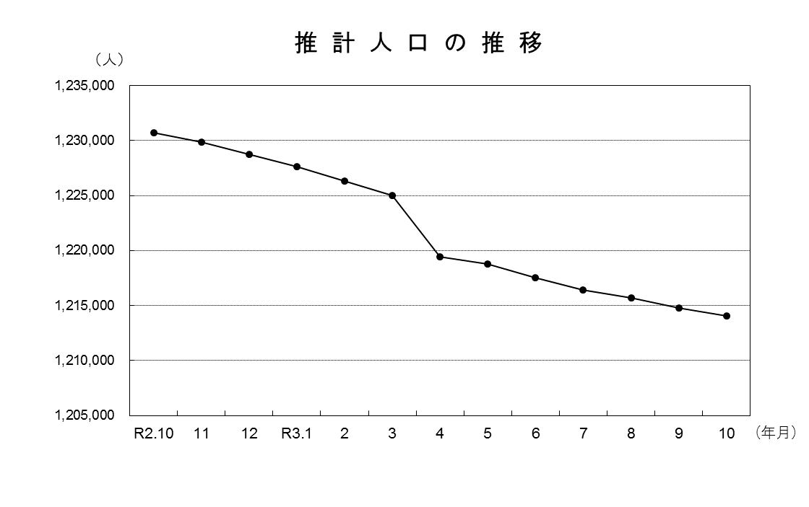

青森県企画政策部統計分析課

